Sheet1
Scene No. | 0
Quest Title | 这是什么花2
Quest Log | 找盖尔波特配金银花露
Map No. | 16
 | 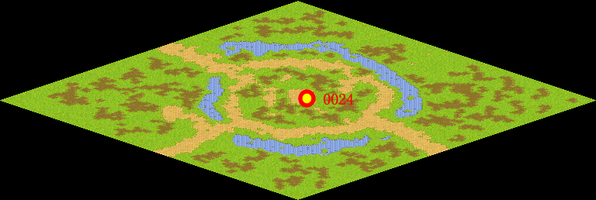
NPC No. | 24
Condition | 完成任务123
Dialog | 拿金银花制成饮料，夏天喝最好了。你去问问盖尔波特能不能做一桶给我。
Select | 1：接受，2：不接受
Result | 1 : Scene 0001, 2 : 关闭对话框

ScriptFile | Qlog-0079-000.scr
 | Q0024-0079-000.scr

